MIR CONSTRUCCION DE LA COMUNIDA
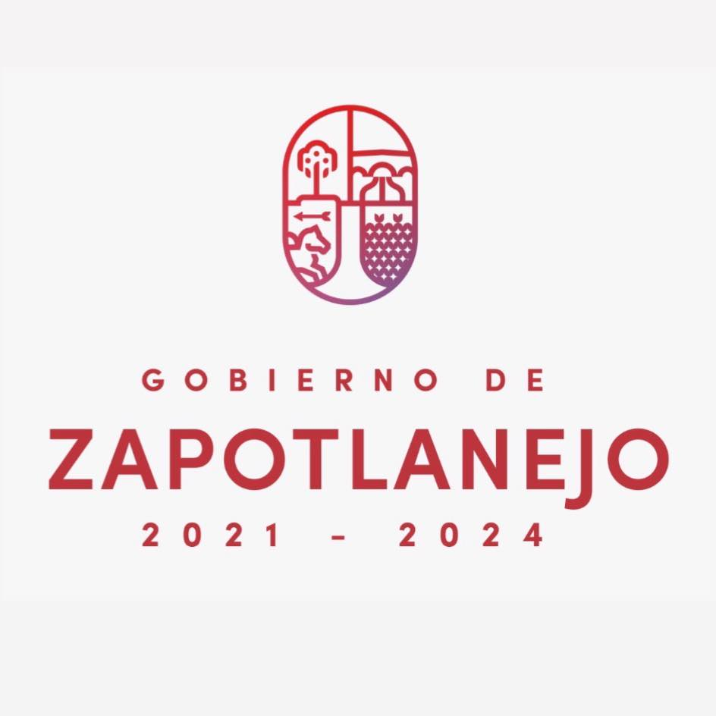 |  | Matriz de Indicadores de Resultado (MIR) |  |  |  |  | codigó: | F-GAB-
 |  |  |  |  |  |  | versión: | 14-Aug-19
PARTIDA PRESUPUESTAL |  |  |  |  |  |  | 701
COORDINACION | CONSTRUCCION DE LA COMUNIDAD |  | PERÍODO | 2022 | TECHO FINANCIERO PROPUESTO (PUEDE VARIAR) |  | $31,160,117.95 | GASTO ACTUAL
NOMBRE DE LA MIR |  | PROGRAMA PARA CONSTRUIR COMUNIDADES SANAS QUE FOMENTEN LA PAZ SOCIAL |  |  | CODIGO INTERNO |  | 701010
LINEAS DE ACCIÓN | OBJETIVOS DE DESARROLLO SOSTENIBLE (ONU HABITAD) | 3. SALUD Y BIENESTAR 4. EDUCACION DE CALIDAD 5. IGUALDAD DE GENERO 10. REDUCCION DE LAS DESIGUALDADES 11. CIUDADES Y COMUNIDADES SOSTENIBLES | PLAN NACIONAL DE DESARROLLO | EJE 2: BIENESTAR SOCIAL | PLAN ESTATAL DE DESARROLLO |  | 6.4 DESARROLLO SOCIAL | PLAN MUNICIPAL DE DESARROLLO | BIENESTAR PARA TODAS Y TODOS
PARTES INTERESADAS INTERNAS |  | RECURSOS HUMANOS,SEGURIDAD PÚBLICA, SECRETARIA GENERAL, GABINETE, DESARROLLO EOCNOMICO,SERVICIOS GENERALES. |  |  | PARTES INTERESADAS EXTERNAS |  |  | HABITANTES DE ZAPOTLANEJO
NIVEL | RESUMEN NARRATIVO | INDICADOR |  |  | META |  | UNIDAD DE MEDIDA DE LA META | MEDIDA DE VERIFICACION | SUPUESTOS
 |  | NOMBRE DEL INDICADOR | FUENTES DE INFORMACIÓN | FRECUENCIA
FIN | Mejorar la calidad de vida de los habitantes de Zapotlanejo | CALIDAD DE VIDA | INDICE DE CIUDADES PROSPERAS | ANUAL | 68.39 | CALIDAD DE VIDA EN ZAPOTLANEJO 2018 | Macro indicador que toma en cuenta educacion, servicios publicos,seguridad | Indice de ciudades Prosperas | Falta de estrategias de impacto que fomenten el cumplimiento de los indicadores
 |  |  |  |  | AVANCE ACTUAL
 |  |  |  |  |  | CALIDAD DE VIDA ZAPOTLANEJO 2021
PROPOSITO | Fomentar estrategias para la formación ciudadana, la construcción de comunidades y el fortalecimiento del tejido social "sana convivencia y paz social" | DIAGNOSTICO DE SATISFACCIÓN GENERAL DE LOS PROYECTOS ESPECIFICOS DE CONSTRUCCION DE LA COMUNIDAD | DIAGNOSTICO INTERNO | ANUAL | 90 | % de satisfacción esperado | ver la satisfacción de la ciudadania ante la realización de eventos que fomenten la construccion de la comunidad | Diagnostico Interno | Falta de aplicación del diagnostico para ver la satisfacción de los programas con fines de construccion de la comunidad
 |  |  |  |  | AVANCE ACTUAL
 |  |  |  |  |  | % de satisfacción optenido
RESULTADOS | R.1 Ofrecer un espacio recreativo donde los habitantes del municipio puedan promover la sana convivencia y paz social como oportunidad para mejorar el bienestar de la sociedad | ENCUESTA DE SATISFACCIÓN DEL PARQUE | DIAGNOSTICO INTERNO | ANUAL | 90 | % DE SATISFACCIÓN ESTIMADO | Aumentar la satisfacción de los visitantes del lugar | Diagnostico interno | Falta de aplicación del diagnostico para ver la realidad del parque
 |  |  |  |  | AVANCE ACTUAL
 |  |  |  |  |  | % DE SATISFACCIÓN 2021
 | R.2 Fomentar el desarrollo integral de los habitantes de Zapotlanejo | Población alfabetizada | MIDE JALISCO | ANUAL |  | % DE ALBATEIZACION 2020 | Aumentar el grado de alfabetizacion municipale | Secretaria de Educacion | Falta de politicas que fomenten el desarrollo educativo
 |  |  |  |  | AVANCE ACTUAL
 |  |  |  |  |  | % DE ALFABETIZACION 2021
 | R.3 Llegar al mayor número de Zapotlanejenses para que a través de la implementación de diversos programas culturales se estimule el desarrollo integral de las familias así como impulsar la producción artística, el fortalecimiento de nuestras tradiciones. | Asistentes a eventos culturales | MIDE JALISCO | ANUAL |  | PERSONAS QUE ASISTIERON A EVENTOS CULTURALES EN 2020 | Tener mayor cantidad de asistentes a eventos culturales | SIME | Contingencias que eviten el desarrollo de eventos
 |  |  |  |  | AVANCE ACTUAL
 |  |  |  |  |  | PERSONAS QUE ASISTIERON A EVENTOS CULTURALES EN 2021
 | R.4 Llegar al mayor número de Zapotlanejenses para que a través de la implementación de diversos programas deportivos se estimule el desarrollo integral de las familias así como impulsar , el desarrollo de los deportistas . | indices de obecidad en zapotlanejo | MIDE JALISCO | ANUAL |  | INDICE DE OBECIDAD 2020 | Bajar los indices de obecidad del municipio | Secretaria de salud | Estrategias para evatir este problema mal fundamentadas
 |  |  |  |  | AVANCE ACTUAL
 |  |  |  |  |  | INDICE DE OBECIDAD 2021
 | R.5,9 Movilizar el tejido social de nuestra ciudad, sobre la base de los valores participativos, para entre todos/as crear una ciudad dinámica y participativa | PADRÓN DE PARTICIPACION CIUDADANA | BITACORA INTERNA | ANUAL |  | HERRAMIENTAS PARTICIPATIVAS ESPERADAS EN 2021 | Contar con alguna herramienta participativa en todas las comunidades que integran el municipio | Bitacora Interna | Falta de compromiso entre gobierno y sociedad por escuchar las propuestas de los más necesitados
 |  |  |  |  | AVANCE ACTUAL
 |  |  |  |  |  | HERRAMINIENTAS PARTICIPATIVAS GENERADAS EN 2021
 | R.6-8 Impulsar una sociedad en la que los ciudadanos ejerzan plenamente sus derechos sociales y se reduzcan las desigualdades de las personas, a fin de lograr un desarrollo integral, sostenible y corresponsable. | Posición en el Índice de Rezago Social | MIDE JALISCO | ANUAL |  | POSICIÓN 2018 | SUBIR EN EL RANKING ESTATAL DE LOS MUNICIPIOS QUE CUENTAN CON MENOR REZAGO SOCIAL | MIDE JALISCO | Programas sociales con criterios idefinidos por parte del Gobierno Federal
 |  |  |  |  | AVANCE ACTUAL
 |  |  |  |  |  | POSICIÓN 2021
ACCIONES | A.1 Fomentar la conservarción de un espacio con valor historico, cultural y recreativo donde se pueda convivir directamente con la naturaleza conservando la biodiversidad del entorno. | Acciones de mantenimiento realizadas en el parque | SIME | ANUAL |  | % de avance en el programa de mantenimiento preventivo 2020 | Completar el programa de mantenimiento preventivo | SIME | Falta de coordinacion en el ejecucion de programas preventivos de mantenimiento
 |  |  |  |  | AVANCE ACTUAL
 |  |  |  |  |  | % de avance en el programa de mantenimiento preventivo 2021
 | A.2 Promover el desarrollo educativo en el Municipio | Gestiones ante entidades estatales y federales que fomenten el desarrollo educativo del municipio |  |  |  | Gestiones realizadas en 2020 | Aumentar las gestiones de alto impacto que generen el desarrollo educativo del municipio | SIME | Falta de seguimiento a programas de apoyo en el sector educativo
 |  |  |  |  | AVANCE ACTUAL
 |  |  |  |  |  | Gestiones realizadas en 2021
 | A.3 Fomentar actividades culturales con fines recreativos, buscando un enfoque incluyente en los diferentes espacios Públicos que integran el municipio. | Padrón total de participantes en las diferentes actividades culturales |  |  |  | padrón de beneficiarios 2020 | Aumentar el padrón de benfeciarios culturales en comparativa con el 2021 | SIME | Contingencias que eviten el desarroo de eventos Culturales
 |  |  |  |  | AVANCE ACTUAL
 |  |  |  |  |  | Padrón de beneficiarios 2021
 | A.4 Promover el deporte con fines recreativos | Padrón total de participantes en las diferentes actividades deportivas que realiza el área de deportes |  |  |  | padrón de beneficiarios 2020 | Aumentar el padrón de benfeciarios deportivos en comparativa con el 2021 | SIME | Contingencias que eviten el desarrollo de eventos deportivos
 |  |  |  |  | AVANCE ACTUAL
 |  |  |  |  |  | Padrón de beneficiarios 2021
 | A.5 Fomentar la participacion ciudadana en todo el municipio | Fomentar la participacion ciudadana por medio de asociaciones vecinales, comites de obra y contralorias ciudadanas. |  |  |  | Total de ciudadanos participantes en alguna asociacion, comité o contraoria ciudadana en 2020 | Aumentar la participacion de la ciudadania | SIME | Desinteres de la ciudadania por ser participes activos
 |  |  |  |  | AVANCE ACTUAL
 |  |  |  |  |  | Total de ciudadanos participantes en alguna asociacion, comité o contraoria ciudadana en 2021
 | A.6 Proveer de acciones especificas que fomenten el desarrollo social | Programas con fines sociales aplicados en el municipio |  |  |  | Programas sociales aplicados en el 2020 | Aumentar el número de beneficiarios con programas sociales aplicados en el municipio | Bitacoras Internas | Falta de presupuesto para la aplicación de algunos programas sociales
 |  |  |  |  | AVANCE ACTUAL
 |  |  |  |  |  | Programas sociales aplicados en el 2021
 | A.7 Realizar acciones que promuevan la igualdad entre hombres y mujeres | Mujeres que participaron activamente en los eventos realizados por el Instituto de la Mujer |  |  |  | Mujeres participantes en eventos en 2020 | Aumentar la promocion,difusion y participacion de las mujeres en el municipio en comparativa con el 2020 | SIME | Contingencias que eviten el desarrollo de eventos
 |  |  |  |  | AVANCE ACTUAL
 |  |  |  |  |  | Mujeres participantes en eventos en 2021
 | A.8 Realizar acciones que promuevan el desarrollo igualitario entre nuestros jovenes | Jovenes que participaron activamente en los eventos realizados por el Instituto de la Juventud |  |  |  | Jovenes participantes en eventos en 2020 | Aumentar la promocion,difusion y participacion de los jovenes en el municipio en comparativa con el 2020 | SIME | Contingencias que eviten el desarrollo de eventos
 |  |  |  |  | AVANCE ACTUAL
 |  |  |  |  |  | Jovenes participantes en eventos en 2021
 | A.9 Dotar espacios Públicos que fomenten el desarrollo sostenible de la comunidad | Eventos Realizados en CDC's |  |  |  | EVENTOS REALIZADOS EN AÑO PASADO | Aumentar el número de eventos internos de los CDC | SIME | Contingencias que eviten el desarrollo de eventos
 |  |  |  |  | AVANCE ACTUAL
 |  |  |  |  |  | EVENTOS REALIZADOS EN 2021

